상품제안서
뉴네오 25절 특안식 다이어리(하드/인스프링) | 상품코드: S28786

 |  |  |  |  |  |  | 02-713-8555 | www.synergygift.co.kr
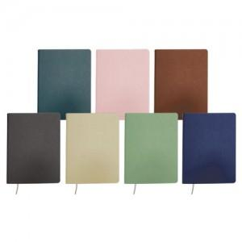

【상세/제작정보】

【인쇄/포장옵션】 | 불박, 금박, 은박 / 포장불가능

【공급단가】 | 수량 | 50~ | 100~ | 500~ | 1,000~ | 3,000~
*VAT별도 | 노트식 | 9,900원 | 9,350원 | 8,300원 | 8,050원 | 7,900원
 | 이틀식 | 10,000원 | 9,500원 | 8,400원 | 8,150원 | 8,000원

【상품 URL】 | https://www.synergygift.co.kr:443/src/goods_detail.php?gdno=28786

